Presentación

Doctorado en Ciencias Ambientales
Informe de egresados y empleadores 2020




Informe consolidado de encuestas aplicadas a egresados y empleadores
Proceso Gestión de Egresados

INTRODUCCIÓN:
El proceso Gestión de Egresados fortalece a la Universidad con los resultados de las encuestas realizadas a egresados y empleadores, para cada uno de los programas académicos de pregrado y posgrado con la finalidad de trabajar en los procesos de autoevaluación y acreditación, puesto que, el seguimiento a los egresados es un elemento fundamental en la búsqueda de la calidad y factor estratégico para el mejoramiento y evaluación del impacto que la institución tiene en el medio; además de la satisfacción de los empleadores que nos enrutan a la excelencia profesional. Se trabaja de la mano con la Vicerrectoría Académica en pro del aseguramiento de la calidad de cada uno de los programas académicos, así mismo se respalda el direccionamiento estratégico del Plan de desarrollo institucional que involucra al egresado como un aliado que permite generar un mayor contacto entre el contexto laboral y la academia, debido al vínculo tan cercano que tiene a la realidad social actual. Este informe, presenta los resultados obtenidos de la aplicación de encuesta a egresados de posgrados al momento de graduarse, segundo y quinto año de egreso, demás de las encuestas a empleadores. A continuación se presentan en las siguientes pestañas información sobre: Informe hasta el 2018 Informe egresados 2020 Resultados encuestas empleadores Información Observatorio Laboral para la Educación (OLE)

Equipo de trabajo
Yenny Viviana Quiceno Barreto Directora Ejecutiva Asociación de Egresados ASEUTP diregresados@utp.edu.co - 3137355 Erika Alejandra Hincapié Ortiz Coordinadora Gestión de Egresados egresados@utp.edu.co - 3137533

Gestión de Egresados Asociación de Egresados www.utp.edu.co/egresados Edificio 15C, tercer piso, Oficina 15C-302 Universidad Tecnológica de Pereira

Informe hasta el 2019


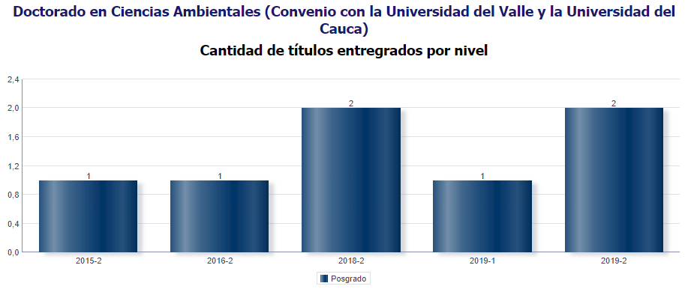
Consolidación de datos
Doctorado en Ciencias Ambientales
Fuente: encuestas Observatorio de Seguimiento y Vinculación del Egresado

MG | 2 AÑO | 5 AÑO
4 | 0 | 0

Total graduados: 7
Total egresados encuestados 2018: 4
Total egresados encuestados 2019: 4
Nivel de encuestas diligenciadas: 57,1%

Género

Género | Frecuencia | Porcentaje
Masculino | 2 | 50%
Femenino | 2 | 50%
Total | 4 | 100%

Masculino | 0.5
Femenino | 0.5

Estado Civil

Estado Civil | Frecuencia | Porcentaje
Casado(a)/unión libre | 4 | 100%
Soltero | 0 | 0%
otro | 0 | 0%
Total | 4 | 100%

Casado(a)/unión libre | 1
Soltero | 0
otro | 0

Número de hijos

Hijos | Frecuencia | Porcentaje
0 | 1 | 25%
1 | 0 | 0%
2 | 3 | 75%
Más de 2 | 0 | 0%
Total | 4 | 100%

0 | 0.25
1 | 0
2 | 0.75
Más de 2 | 0

Que ocupa la mayor parte de su tiempo

¿En la actualidad, en qué actividad ocupa la mayor parte de su tiempo? (opción única) |  |  | Frecuencia
Trabajando |  |  | 4
Buscando trabajo |  |  | 0
Estudiando |  |  | 0
Oficios del hogar |  |  | 0
Incapacitado |  |  | 0
Otra actividad |  |  | 0
Total |  |  | 4

Ocupación |  |  | Porcentaje
Trabajando |  |  | 100%
Buscando trabajo |  |  | 0%
Estudiando |  |  | 0%
Oficios del hogar |  |  | 0%
Incapacitado |  |  | 0%
Otra actividad |  |  | 0%

 | Trabajando | Buscando trabajo | Estudiando | Oficios del hogar | Incapacitado | Otra actividad
 | 1 | 0 | 0 | 0 | 0 | 0

Situación Laboral

Nombre de la organización: | Dirección: | Teléfono: | Email: | En esa actividad usted es: | Área de la empresa donde labora: | Cargo que desempeña: | Cargo del jefe inmediato:
Universidad de Medellín | Carrera 87 #30-65 | 3405530 | udem@udem.edu.co | Empleado | Área educativa | Profesor de Tiempo Completo | Decano
Universidad Tecnológica de Pereira | Vda. La Julita | 3137300 | www.utp.edu.co | Empleado | Área educativa | Docente cátedra | Decano

Producción Científica y Tipo de producción
Si | 1
No | 0
¿Ha realizado algún tipo producción científica? |  | Frecuencia | Porcentaje
Si |  | 4 | 100%
No |  | 0 | 0%
TOTAL |  | 4 | 100%

Canales de Comunicación

Redes Sociales | 0.18181818182
Campus Informa | 0.18181818182
Programa del cual egresó | 0.36363636364
Oficina de egresados | 0.090909090909
Universitaria Estéreo | 0.18181818182
Ninguno | 0
Otros | 0
¿De los siguientes canales de comunicación cuáles utiliza para mantener contacto con la Universidad Tecnológica de Pereira?

Canales de comunicación |  |  | Frecuencia | Porcentaje
Redes Sociales |  |  | 2 | 18%
Campus Informa |  |  | 2 | 18%
Programa del cual egresó |  |  | 4 | 36%
Oficina de egresados |  |  | 1 | 9%
Universitaria Estéreo |  |  | 2 | 18%
Ninguno |  |  | 0 | 0%
Otros |  |  | 0 | 0%
Total |  |  | 11 | 100%

Calidad Profesores

¿Cuál es su apreciación sobre la calidad de las competencias pedagógicas de los docentes del programa?
Excelente | 0.75
Bueno | 0.25
Regular | 0
Malo | 0

Calificación | Frecuencia | Porcentaje
Excelente | 3 | 75%
Bueno | 1 | 25%
Regular | 0 | 0%
Malo | 0 | 0%
Total | 4 | 100%

Si | 1
No | 0
¿Se encuentra satisfecho con el programa de posgrado del cual egresó?

Satisfacción | Frecuencia | Porcentaje
Si | 4 | 100%
No | 0 | 0%
Total | 4 | 100%

Si | 1
No | 0
¿Recomendaría a un egresado de esta institución seleccionar este programa de posgrado que estudió ?

Satisfacción | Frecuencia | Porcentaje
Si | 4 | 100%
No | 0 | 0%
Total | 4 | 100%

Califique de 1 a 5 la calidad de la formación que imparte el programa de posgrado sobre sus estudiantes.Siendo 5 la calificación más alta.

 | 1 | 0
 | 2 | 0
 | 3 | 0
 | 4 | 0.25
 | 5 | 0.75
Calidad formación | Frecuencia |  | Porcentaje
1 | 0 |  | 0%
2 | 0 |  | 0%
3 | 0 |  | 0%
4 | 1 |  | 25%
5 | 3 |  | 75%
Total | 4 |  | 100%

Si tiene sugerencias para mejorar la calidad de ésta formación, por favor menciónelas:

Egresados 2020
Consolidación de datos
Doctorado en Ciencias Ambientales
Fuente: encuestas Observatorio de Seguimiento y Vinculación del Egresado
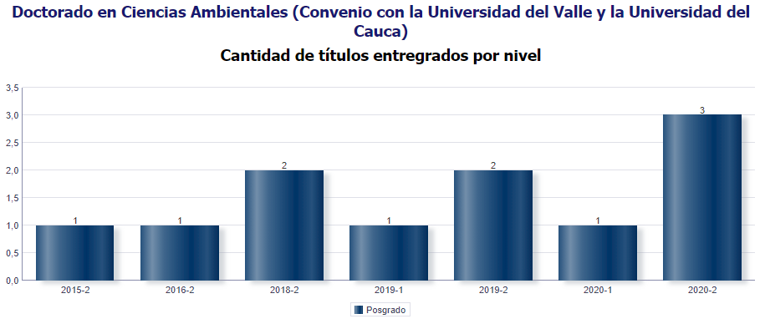

MG | 2 AÑO | 5 AÑO
3 | 0 | 0

Total graduados: 11
Total egresados encuestados 2019: 4
Total egresados encuestados 2020: 3
Nivel de encuestas diligenciadas: 27,3%

Género

Género | Frecuencia | Porcentaje
Masculino | 1 | 33%
Femenino | 2 | 67%
Total | 3 | 100%

Estado Civil

Estado Civil | Frecuencia | Porcentaje
Casado(a)/unión libre | 2 | 67%
Soltero | 1 | 33%
otro | 0 | 0%
Total | 3 | 100%

Número de hijos

Hijos | Frecuencia | Porcentaje
0 | 3 | 100%
1 | 0 | 0%
2 | 0 | 0%
Más de 2 | 0 | 0%
Total | 3 | 100%

Que ocupa la mayor parte de su tiempo

¿En la actualidad, en qué actividad ocupa la mayor parte de su tiempo? (opción única) |  |  | Frecuencia
Trabajando |  |  | 3
Buscando trabajo |  |  | 0
Estudiando |  |  | 0
Oficios del hogar |  |  | 0
Incapacitado |  |  | 0
Otra actividad |  |  | 0
Total |  |  | 3

Ocupación |  |  | Porcentaje
Trabajando |  |  | 100%
Buscando trabajo |  |  | 0%
Estudiando |  |  | 0%
Oficios del hogar |  |  | 0%
Incapacitado |  |  | 0%
Otra actividad |  |  | 0%

 | Trabajando | Buscando trabajo | Estudiando | Oficios del hogar | Incapacitado | Otra actividad
 | 1 | 0 | 0 | 0 | 0 | 0

Situación Laboral

Nombre de la organización: | Dirección: | Teléfono: | Email: | En esa actividad usted es: | Área de la empresa donde labora: | Cargo que desempeña: | Cargo del jefe inmediato:
SIN RESPUESTA | SIN RESPUESTA | SIN RESPUESTA | SIN RESPUESTA | Contratista | SIN RESPUESTA | SIN RESPUESTA | SIN RESPUESTA
Universidad Distrital Francisco José de Caldas | Carrera 7 # 40B - 53 | (+57 1) 3239300 | atencion@udistrital.edu.co | Empleado | Área educativa | Coordinadora del Proyecto Curricular de Administración Ambiental | Decano Facultad del Medio Ambiente y Recursos Naturales
SIN RESPUESTA | SIN RESPUESTA | SIN RESPUESTA | SIN RESPUESTA | Contratista | SIN RESPUESTA | SIN RESPUESTA | SIN RESPUESTA

Producción Científica y Tipo de producción

¿Ha realizado algún tipo producción científica? |  | Frecuencia | Porcentaje
Si |  | 3 | 100%
No |  | 0 | 0%
TOTAL |  | 3 | 100%

Canales de Comunicación

¿De los siguientes canales de comunicación cuáles utiliza para mantener contacto con la Universidad Tecnológica de Pereira?

Canales de comunicación |  |  | Frecuencia | Porcentaje
Redes Sociales |  |  | 1 | 17%
Campus Informa |  |  | 1 | 17%
Programa del cual egresó |  |  | 2 | 33%
Oficina de egresados |  |  | 1 | 17%
Universitaria Estéreo |  |  | 1 | 17%
Ninguno |  |  | 0 | 0%
Otros |  |  | 0 | 0%
Total |  |  | 6 | 100%

Calidad Profesores

¿Cuál es su apreciación sobre la calidad de las competencias pedagógicas de los docentes del programa?

Calificación | Frecuencia | Porcentaje
Excelente | 2 | 67%
Bueno | 1 | 33%
Regular | 0 | 0%
Malo | 0 | 0%
Total | 3 | 100%

¿Se encuentra satisfecho con el programa de posgrado del cual egresó?

Satisfacción | Frecuencia | Porcentaje
Si | 3 | 100%
No | 0 | 0%
Total | 3 | 100%

¿Recomendaría a un egresado de esta institución seleccionar este programa de posgrado que estudió ?

Satisfacción | Frecuencia | Porcentaje
Si | 3 | 100%
No | 0 | 0%
Total | 3 | 100%

Califique de 1 a 5 la calidad de la formación que imparte el programa de posgrado sobre sus estudiantes.Siendo 5 la calificación más alta.

 | 1 | 0%
 | 2 | 0%
 | 3 | 0%
 | 4 | 0%
 | 5 | 100%
Calidad formación | Frecuencia |  | Porcentaje
1 | 0 |  | 0%
2 | 0 |  | 0%
3 | 0 |  | 0%
4 | 0 |  | 0%
5 | 3 |  | 100%
Total | 3 |  | 100%

Si tiene sugerencias para mejorar la calidad de ésta formación, por favor menciónelas:

Debería ser un posgrado menos escolarizado en el sentido que el estudiante tenga más libertad de cursar materias con mayor enfoque en la tesis.
Es importante generar procesos de apoyo, a los estudiantes que están avanzando en su tesis, pero de formas más directas

Empleadores
Doctorado en Ciencias Ambientales
Informe de egresados y empleadores 2020

No hay datos de empleaores para el Doctorado en Ciencias Ambientales

OLE
Doctorado en Ciencias Ambientales
Informe de egresados, empleadores y
observatorio laboral para la educación

Información Observatorio Laboral para la Educación

AÑO DE EGRESO | NIVEL DE ESTUDIO
 | NIVEL ACADEMICO | NIVEL DE FORMACION | TASA DE COTIZANTES | PROMEDIO INGRESO 2016
2016 | POSGRADO | Doctorado en Ciencias Ambientales | - | -
2015 |  |  | 100.00% | $ 889,565
2014 |  |  | - | -
2013 |  |  | - | -

Egresados que cotizan como empleadores o independientes.
Fuente: Observatorio Laboral para la Educación.
Fecha de información: 2016

